Лист1
Укажите необходимое количество в столбцах под размерами, и вышлите нам файл на почту 623381@mail.ru. По всем вопросам звоните +79167529742. Работаем с 10:00 - 20:00

Комплект майка+трусики ( лямки на завязках)
№ | Фото | Материал | Размеры |  |  |  | Цена | Стоимость | ИТОГО | 0
 |  |  | 40 | 42 | 44 | 46
7-ZN-MT-01-C-5-19 | 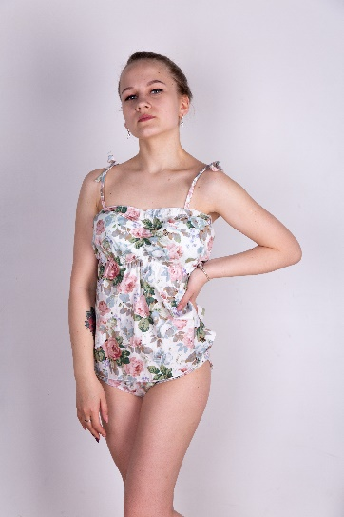 | Хлопок |  |  |  |  | 1090 | 0

7-ZN-MT-02-C-5-19 | 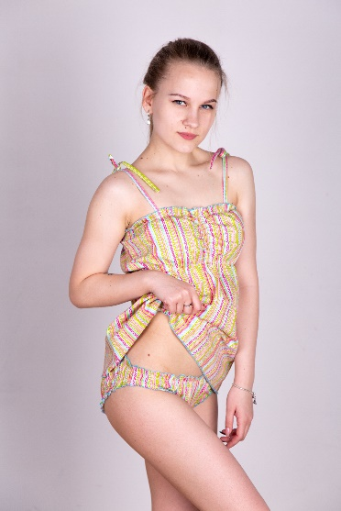 | Хлопок |  |  |  |  | 1090 | 0

7-ZN-MT-03-C-5-19 | 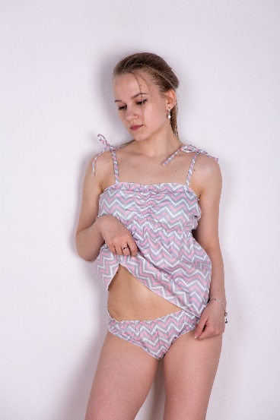 | Хлопок |  |  |  |  | 1090 | 0

7-ZN-MT-04-C-5-19 | 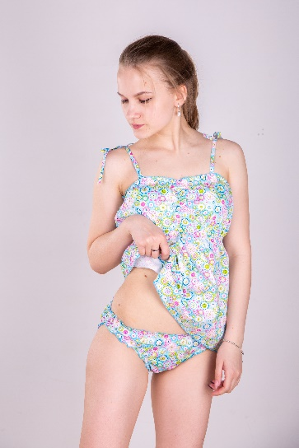 | Хлопок |  |  |  |  | 1090 | 0

7-ZN-MT-05-C-5-19 | 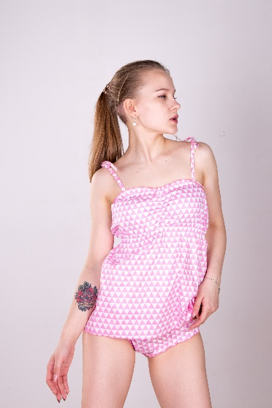 | Хлопок |  |  |  |  | 1090 | 0

7-ZN-MT-06-C-5-19 | 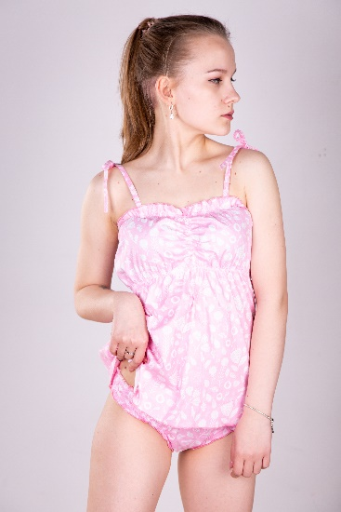 | Хлопок |  |  |  |  | 1090 | 0

7-ZN-MT-07-C-5-19 | 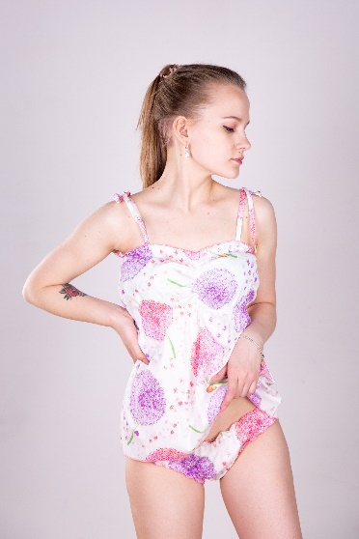 | Хлопок |  |  |  |  | 1090 | 0

7-ZN-MT-08-C-5-19 | 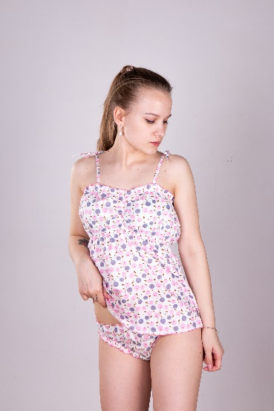 | Хлопок |  |  |  |  | 1090 | 0

Лист2
Комплект короткий топ+трусики (съемные лямки)
№ | Фото | Материал | Размеры |  |  |  | Цена | Стоимость
 |  |  | 40 | 42 | 44 | 46 |  |  | ИТОГО | 0
7-ZN-TT-01-C-05-19 | 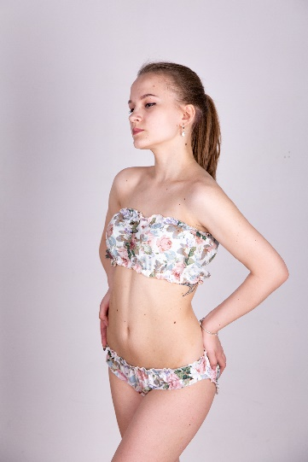 | Хлопок |  |  |  |  | 990 | 0

7-ZN-TT-02-C-05-19 | 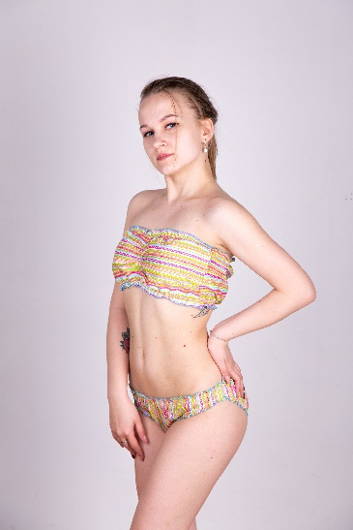 | Хлопок |  |  |  |  | 990 | 0

7-ZN-TT-03-C-05-19 | 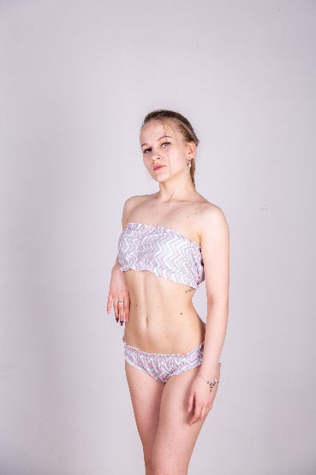 | Хлопок |  |  |  |  | 990 | 0

7-ZN-TT-04-C-05-19 | 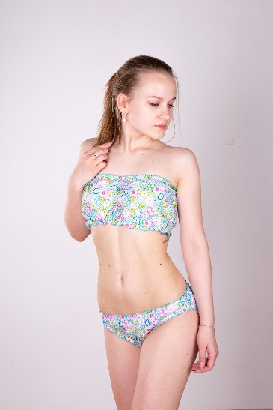 | Хлопок |  |  |  |  | 990 | 0

7-ZN-TT-05-C-05-19 | 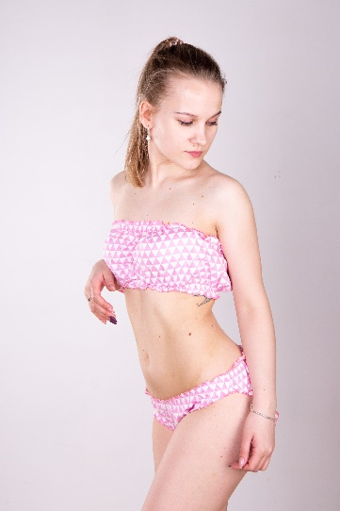 | Хлопок |  |  |  |  | 990 | 0

7-ZN-TT-06-C-05-19 | 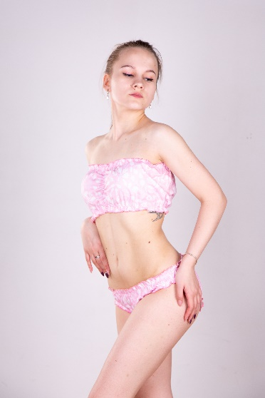 | Хлопок |  |  |  |  | 990 | 0

7-ZN-TT-07-C-05-19 | 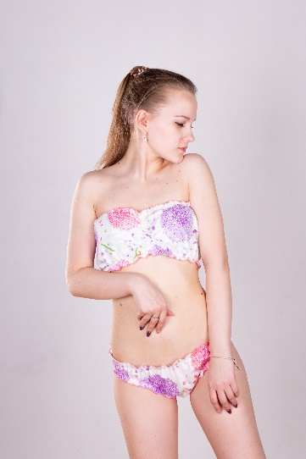 | Хлопок |  |  |  |  | 990 | 0

7-ZN-TT-08-C-05-19 | 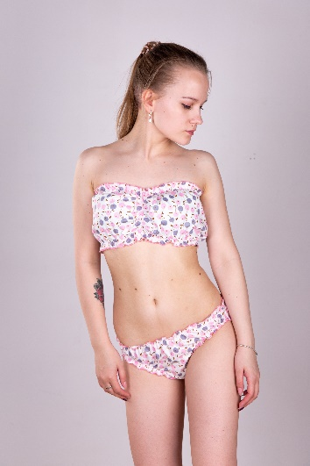 | Хлопок |  |  |  |  | 990 | 0

